界面&功能
加载界面 |  |  |  | 功能规则

 | 功能入口

2
 | 加载界面
1
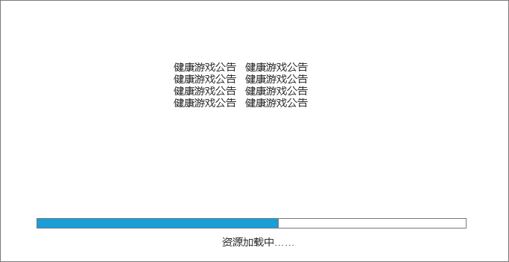
 |  | 1、大背景底图
 |  | 2、游戏LOGO
 |  | ▶ | 如果是在登录界面，显示游戏LOGO
 |  | ▶ | 如果是在登录界面之后的登入选择角色之前，显示健康游戏公告
 |  | ▶ | 如果是在进入游戏界面后，中间则不需要显示，只显示加载背景图 |  | 3、进度条
 |  | 3、加载进度条 |  |  | ▶ | 进度条的数值在黄色进度条显示，百分比形式
 |  | ▶ | 显示加载进度条，需要显示加载进度百分比值
 |  | 4、温馨提示
 |  | ▶ | 显示文字提示

3
4

参考界面
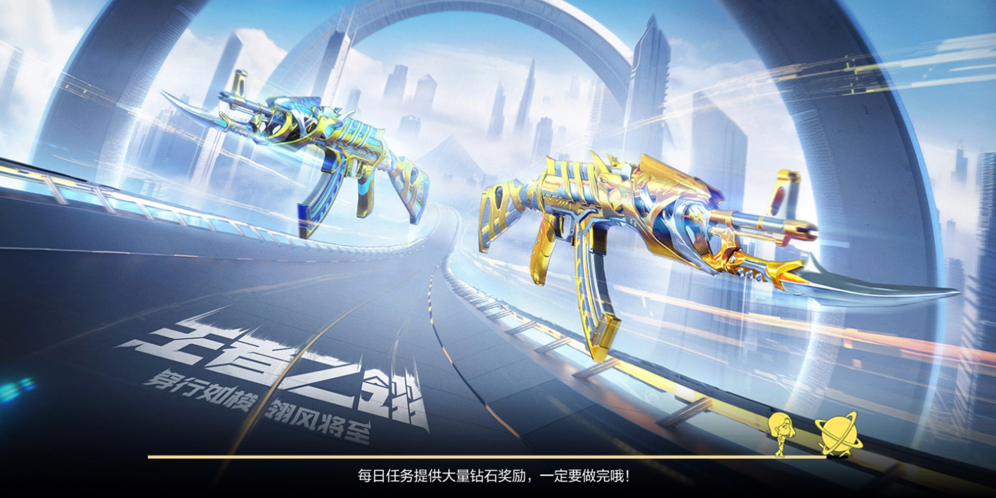
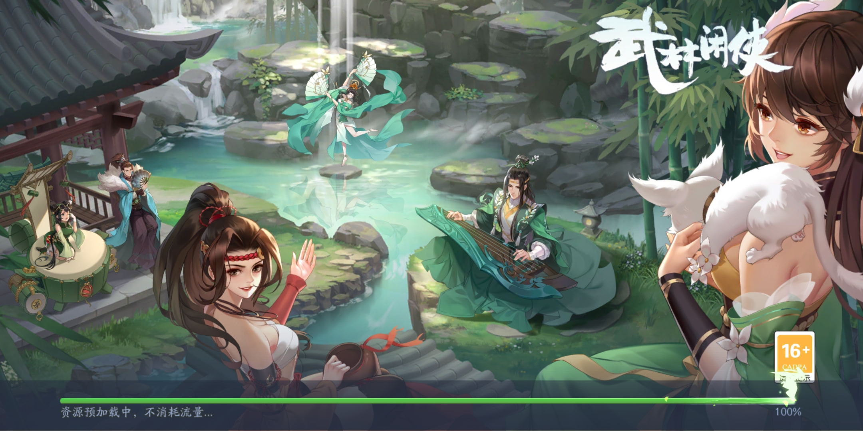
参考图

 | 参考游戏—37王者之心2

 |  | 圣装主界面

